Лист1
ООО "Реальный Гарант Качества"
РАСЧЕТ СТОИМОСТИ ИЗГОТОВЛЕНИЯ ОКНА 900*1100 В РАЗНЫХ ПРОФИЛЬНЫХ СИСТЕМАХ.

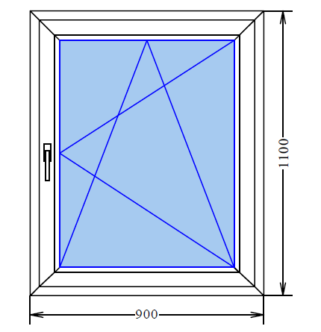



Профильная система | Стеклопакет | Фурнитура | Стоимость белого окна | Стоимость с наружней ламинацией
Novotex Teсhno | 2 кам.30 мм | Siegenia Favorit | 4711 | Не ламинируем
Novotex Termo | 2 кам. 32 мм с И-стеклом | Siegenia Favorit | 5170 | 5990
Rehau Blitz | 2 кам. 32 мм с И-стеклом | Siegenia Titan AF | 5270 | 6100
Rehau Sib | 2 кам. 32 мм с И-стеклом | Siegenia Titan AF | 5650 | 6485
Rehau Delight (фигурный шт. и ств) | 2 кам. 32 мм с И-стеклом | Siegenia Titan AF | 6250 | 7130
Rehau intelio | 2 кам. 44 мм с И-стеклом | Siegenia Titan AF | 7600 | 9420
Rehau Geneo | 2 кам. 44мм с И-стеклом | Siegenia Titan AF | 11880 | 15260

* Ламинация добавляет к стоимости белых изделий около 15% на одну сторону.
* Раскладка добавляет в среднем 900 руб./м2 изделия (зависит от толщины, кол-ва шпроссов и цвета)
* Стоимость москитной сетки составляет в среднем 700 руб./шт (в зависимости от размера)

Уважаемый Клиент! Цены в данном прайсе предназаначены для первичного сравнивания цен на профильные системы, хотим отметить, что: Стоимость на каждый объект вырабатывается Индивидуально и зависит от множества факторов (Размеры, количетво открываний, нестандартные конструкции, доп комплектция, фурнитура и многое другое.)

